Sheet1
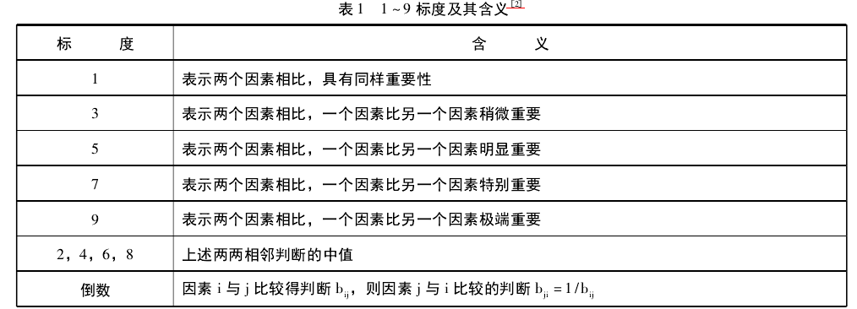

成对比较矩阵 | 引流能力 | 转化率 | 毛利价值 | 品牌价值 | 传播价值
引流能力 | 1.00 | 4.00 | 7.00 | 5.00 | 5.00
转化率 | 0.25 | 1.00 | 5.00 | 3.00 | 3.00
毛利价值 | 0.14 | 0.20 | 1.00 | 0.50 | 0.33
品牌价值 | 0.20 | 0.33 | 2.00 | 1.00 | 1.00
传播价值 | 0.20 | 0.33 | 3.00 | 1.00 | 1.00
SUM | 1.79 | 5.87 | 18.00 | 10.50 | 10.33

规范列平均法 | = 当前单元格的值 / 当前列的总和
规范列平均法 | 引流能力 | 转化率 | 毛利价值 | 品牌价值 | 传播价值
引流能力 | 0.56 | 0.68 | 0.39 | 0.48 | 0.48
转化率 | 0.14 | 0.17 | 0.28 | 0.29 | 0.29
毛利价值 | 0.08 | 0.03 | 0.06 | 0.05 | 0.03
品牌价值 | 0.11 | 0.06 | 0.11 | 0.10 | 0.10
传播价值 | 0.11 | 0.06 | 0.17 | 0.10 | 0.10
max | 0.56 | 0.68 | 0.39 | 0.48 | 0.48
min | 0.08 | 0.03 | 0.06 | 0.05 | 0.03
max - min | 0.48 | 0.65 | 0.33 | 0.43 | 0.45

0-1标准化 | = (当前单元格的值 - 当前列min) / (当前列max - 当前列min)
0-1标准化 | 引流能力 | 转化率 | 毛利价值 | 品牌价值 | 传播价值 | 权重 | 排序
引流能力 | 1.00 | 1.00 | 1.00 | 1.00 | 1.00 | 1.00 | 1
转化率 | 0.13 | 0.21 | 0.67 | 0.56 | 0.57 | 0.43 | 2
毛利价值 | 0.00 | 0.00 | 0.00 | 0.00 | 0.00 | 0.00 | 5
品牌价值 | 0.07 | 0.04 | 0.17 | 0.11 | 0.14 | 0.10 | 4
传播价值 | 0.07 | 0.04 | 0.33 | 0.11 | 0.14 | 0.14 | 3

0-1标准化 | 权重 | 排序
引流能力 | 1.00 | 1
转化率 | 0.43 | 2
毛利价值 | 0.00 | 5
品牌价值 | 0.10 | 4
传播价值 | 0.14 | 3

